Budget
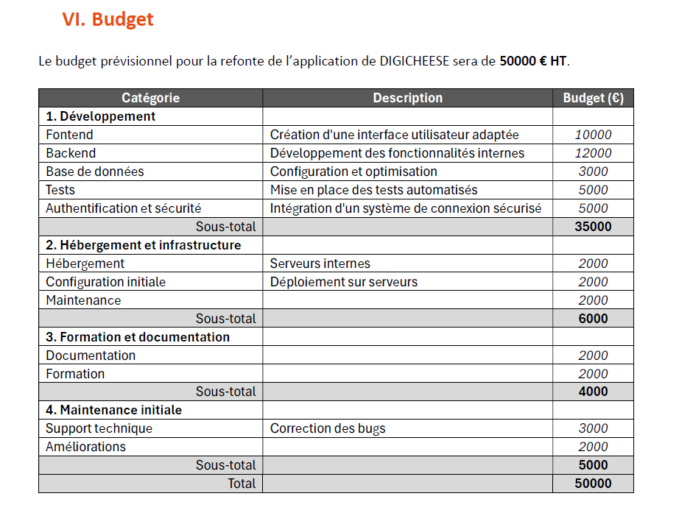
 |  |  |  |  |  | Equipe du dévelopement |  |  | Equipe QA et Tests
 |  |  |  | Directeur DigiDev | Product Owner | Développeur Frontend sénior | Développeur backend sénior | Développeur Full-Stack sénior | Ingénieur Tests sénior | Coût par sprint
 |  | Jours |  | Taux d'intervention par sprint
 | Sprint 1 | 20 | Développement du module Administration | 0% | 10% | 0% | 100% | 0% | 0% | 11,400 €
 | Sprint 2 | 12 | Développement du module Gestion des Colis | 0% | 10% | 0% | 100% | 0% | 5% | 7,140 €
 | Sprint 3 | 8 | Développement du module Gestion des Stocks | 0% | 10% | 0% | 100% | 0% | 10% | 4,960 €
 | Sprint 4 | 15 | Intégration Front-end | 0% | 10% | 100% | 10% | 100% | 20% | 18,300 €
 | Sprint 5 | 20 | Tests et Déploiement | 0% | 10% | 0% | 0% | 20% | 50% | 8,400 €
TMA | Sprint 6 | 0 | Maintenance et Améliorations | 0% | 2% | 5% | 5% | 5% | 10% | 0 €
 |  | 75 | Somme par jours | 0 | 7.5 | 15 | 41.5 | 19 | 14.4

 |  |  | Estimation TJM (€) | 800 € | 700 € | 500 € | 500 € | 500 € | 500 €
 |  |  | Coût total des jours (€) | 0 € | 5,250 € | 7,500 € | 20,750 € | 9,500 € | 7,200 €

 |  |  | Budget total (€) | 50,200 € |  |  |  |  |  | 50,200 €

Gantt
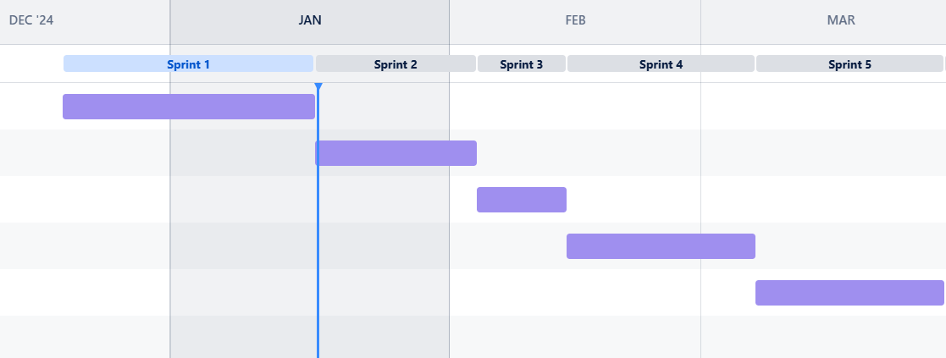
 |  |  |  | Dec-24 |  | Jan-25 |  | Feb-25 |  |  | Mar-25
 |  |  |  |  | Sprint 1 |  | Sprint 2 |  | Sprint 3 | Sprint 4 |  | Sprint 5
 | Date début | Date fin | Coût (€)
Développement du module Administration | 2024-12-20 | 2025-01-16 | 11,400 €
Développement du CRUD pour les utilisateurs
Gestion des paramètres métiers
Mise en place de l'authentification et des rôles
Test unitaires et intégration continue
Développement du module Gestion des Colis | 2025-01-17 | 2025-02-03 | 7,140 €
Développement des fonctionnalitées CRUD
Calcul des frais d'affranchissement et du conditionnement
Mise en place de l'historisation des mouvements de colis
Implémentation des statiques
Développement du module Gestion des Stocks | 2025-02-04 | 2025-02-13 | 4,960 €
Développement des fonctionnalitées CRUD
Implémentation de l'inventaire
Génération des rapports d'inventaire
Test unitaires et intégration continue
Intégration Front-end | 2025-02-14 | 2025-03-06 | 18,300 €
Développement de l'interface utilisateur
Intégration des écrans
Tests d'interface et validation UX/UI
Correction et ajustement après les tests
Tests et Déploiement | 2025-03-07 | 2025-03-27 | 8,400 €
Tests fontionnels de performance et de sécurite
Rédaction de la documentation
Mise en production de l'application
Formation des utilisateurs

 |  | Budget total | 50,200 €

